Estadísticas
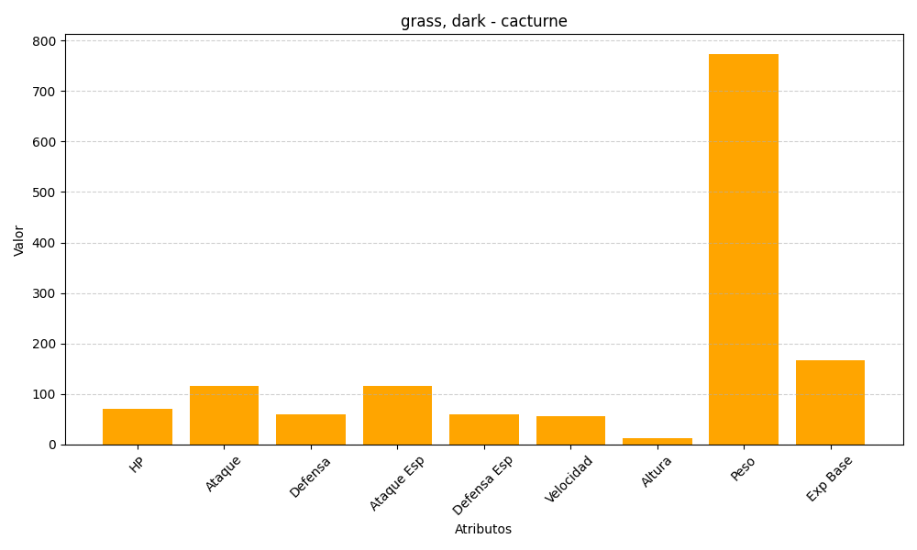
ID | Nombre | Tipo | HP | Ataque | Defensa | Ataque Especial | Defensa Especial | Velocidad | Altura | Peso | Experiencia Base
332 | cacturne | grass, dark | 70 | 115 | 60 | 115 | 60 | 55 | 13 | 774 | 166

